CAJON A COMPRESIÓN
PERFIL C DE PARED DELGADA A COMPRESIÓN

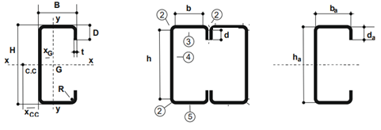

SELECCIONE EL PERFIL |  |  | 160x60x20x3.20

Lx | 97 |  | kx | 1 |  | kx Lx | 97
Ly | 97 |  | ky | 1 |  | ky Ly | 97
α | 1

DATOS

H | 16.00 cm | t=R | 0.32 cm |  | Fy | 235 MPa
B | 6.00 cm | Peso | 0.0750 kN/m |  | E | 200000 MPa
D | 2.00 cm | Ag | 9.47 cm2 |  | G | 77200 MPa
 |  |  |  |  | µ | 0.30

Ix | 383.25 cm4 | rx | 6.38 cm
Iy | 47.79 cm4 | ry | 2.25 cm
Sx | 47.91 cm3 | xg | 1.89 cm
Sy | 11.63 cm3

h = H - 2(t + R) |  | 14.72 cm |  | ha = H - t | 15.68 cm
b = B - 2(t + R) |  | 4.72 cm |  | ba = B - t | 5.68 cm
d = D - (t + R) |  | 1.36 cm |  | da = D - t/2 | 1.84 cm
 |  |  |  | xa = xg +t/2 | 2.05 cm
 |  |  |  | r= R+t/2 | 0.48 cm

CALCULO DE PARAMETROS GEOMETRICOS DE LA SECCION COMPUESTA

 |  |  | Ag | 18.94 cm2
 |  |  | Ix | 766.50 cm4
 |  |  | rx | 12.76 cm
 |  |  | h | 12.00 cm
 |  |  | Iy | 579.55 cm4
 |  |  | ry | 5.53 cm

1.- VERIFICACION RELACIONES DE ESBELTEZ

Relaciones máx entre ancho plano y espesor de elemento comprimidos |  |  |  |  |  |  | Art. B.1.1. (a)

Ala | b/t | 14.75 | < 60 - Elemento comp. rigidizado vinculado a ala o alma
Labio | d/t | 4.25 | < 60 - Elemento no rigidizado

Máx relación entre altura del alma y su espesor |  |  |  |  |  |  | Art. B.1.2.

h/t | 46 | < 200 - Almas NO rigidizadas

Máx esbeltez de los elementos comprimidos

λx | 15 | < 200 - OK
λy | 18 | < 200 - OK

2.- TENSIÒN DE PANDEO FLEXIONAL

 | 6092.35 MPa

4.- DETERMINACION DE Fn

 | 0.196 | <1.5

 |  |  | Fn | 231.25 MPa

5.- DETERMINACION DE ANCHOS EFECTIVOS DE ELEMENTOS COMPRIMIDOS

ELEMENTO 1 - Rigidizador de borde con tensiones uniformes |  |  |  |  |  |  | Art. B.3.2. (a)

f | 231 MPa
k | 0.43

 |  |  |  |  |  |  | Exp. B.2.1-5
 |  |  | Fcr | 4303 MPa

 |  |  |  |  |  |  | Exp. B.2.1-4
 |  |  | λ | 0.232
 |  |  |  |  |  |  |  |  |  |  |  | Exp. B.2.1-3
 |  |  |  |  |  |  |  |  |  | ρ | 0.22
 |  | d | be=b | 1.36 cm | Totalmente efectivo

ELEMENTO 2 - TODO EFECTIVO POR SER PLIEGUE

ELEMENTO 3 - Elemento uniformemente comprimido con rigidizador de borde (ALA) |  |  |  |  |  |  | Art. B.4.2.

f | 231 MPa

 |  | S | 37.64 |  |  |  | Exp. B.4-1

 |  | b/t | 14.75 | > | 12.35 | 0.328 S | Art. B.4.2. | Para b/t ≤ 0.328 S |  | Para b/t > 0.328 S |  | Calculos Aux. p/ b/t > 0.328 S |  |  |  |  | Art. B.4.2. (a)
 |  |  |  |  |  |  |  | Ia | 0 | Ia | 0.0011 cm4
 |  |  | Para b/t > 0.328 S |  |  |  |  | be=b | 4.72 cm | be=b | 4.72 cm | 1er Termino | 0.001090111 | < | 0.52 | 2do Termino
 |  |  | Ia | 0.0011 cm4 |  |  |  | be1=be2=b/2 | 2.36 cm | be1=(be/2)*RI | 2.36 cm | Ia | 0.001090111
 |  | b | be=b | 4.72 cm | Totalmente efectivo |  |  | ds=d's | 1.36 cm | be2=be-be1 | 2.36 cm | Is | 0.067
 |  |  | be1=(be/2)*RI | 2.36 cm |  |  |  | As=A's | 0.44 cm2 | ds=d's x RI | 1.36 cm | RI | 1
 |  |  | be2=be-be1 | 2.36 cm |  |  |  |  |  | As=A's x RI | 0.44 cm2
 |  |  | ds=d's x RI | 1.36 cm |  |  |  |  |  |  |  | n | 0.484
 |  |  | As=A's x RI | 0.44 cm2 |  |  |  |  |  |  |  | D/b | 0.42
 |  |  |  |  |  |  |  |  |  |  |  | p/ D/b ≤ 0.25 | 4.00 | NO USAR
ELEMENTO 4 - Elemento rigidizado uniformemente comprimido (Alma) |  |  |  |  |  |  | Art. B.3.2. (a) |  |  |  |  |  | 3.131 | USAR
 |  |  |  |  |  |  |  |  |  |  |  |  | 3.131
f | 231 MPa |  |  |  |  |  |  |  |  |  |  |  | 2601 MPa
k | 4 |  |  |  |  |  |  |  |  |  |  |  | 0.3
 |  |  |  |  |  |  |  |  |  |  |  | be=b | 4.72 cm | Totalmente efectivo
 |  |  |  |  |  |  | Exp. B.2.1-5
 |  |  | Fcr | 342 MPa

 |  |  |  |  |  |  | Exp. B.2.1-4
 |  |  | λ | 0.823
 |  |  |  |  |  |  |  |  |  |  |  | Exp. B.2.1-3
 |  |  |  |  |  |  |  |  |  | ρ | 0.890
 |  | h | be=ρ x b | 13.10 cm | Parcialmente efectivo

SECCION PARCIALMENTE EFECTIVA

 |  |  | Ae | 17.90 cm2

6.- RESISTENCIA DE DISEÑO A COMPRESIÓN AXIL

 |  |  | Pd | 351.92 kN

SECC COMP FLEXO-COMP V2
COLUMNA DE GRUPO IV
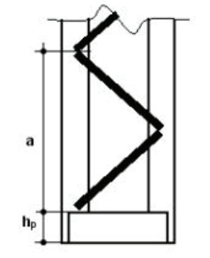

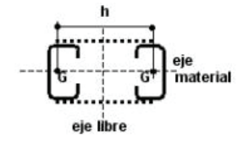

 |  |  | 140x60x20x3.20

Pu | 24.20 kN
Mu | 32.3

L | 690
Lx | 690 |  | kx | 1 |  | kx Lx | 690
Ly | 690 |  | ky | 1 |  | ky Ly | 690
α | 1

DATOS

H | 14.00 cm | t=R | 0.32 cm |  | Fy | 235 MPa
B | 6.00 cm | Peso | 0.0694 kN/m |  | E | 200000 MPa
D | 2.00 cm | Ag | 8.77 cm2 |  | G | 77200 MPa
 |  |  |  |  | µ | 0.30

Ix | 280.20 cm4 | rx | 5.65 cm
Iy | 45.73 cm4 | ry | 2.28 cm
Sx | 40.03 cm3 | xg | 2.01 cm
Sy | 11.47 cm3

h = H - 2(t + R) |  | 12.72 cm |  | ha = H - t | 13.68 cm
b = B - 2(t + R) |  | 4.72 cm |  | ba = B - t | 5.68 cm
d = D - (t + R) |  | 1.36 cm |  | da = D - t/2 | 1.84 cm
 |  |  |  | xa = xg +t/2 | 2.17 cm
 |  |  |  | r= R+t/2 | 0.48 cm

CALCULO DE PARAMETROS GEOMETRICOS DE LA SECCION COMPUESTA
 |  |  |  |  |  |  |  | SEPARACION ENTRE CG MINIMA POR ESBLETEZ
 |  |  | Ag | 17.54 cm2 |  |  |  | n° campos | a | λ1
 |  |  | Ix | 560.40 cm4 |  |  |  | 10 | 69 | 30
 |  |  | rx | 11.30 cm
 |  |  | h | 50.00 cm |  |  |  |  |  | 10.7
 |  |  | Iy | 10190.29 cm4
 |  |  | ry | 24.10 cm

CALCULO DE PARAMETROS GEOMETRICOS DE LA SECCION COMPUESTA |  |  |  |  |  |  |  |  |  |  | λ1
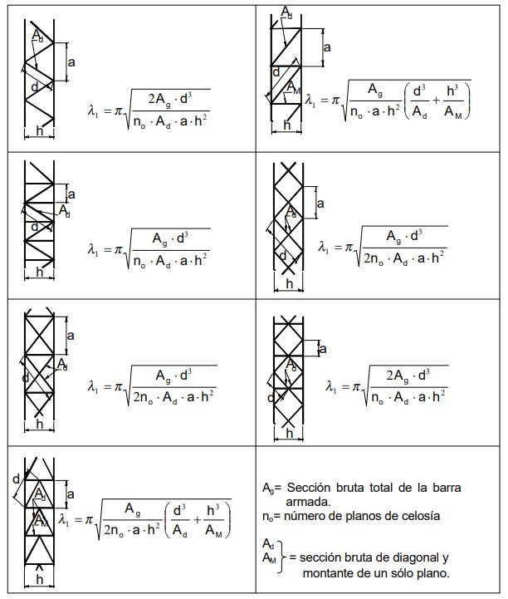
λ1 | 2.26 |  |  |  |  |  |  |  | d
λ0 | 28.63 |  |  |  |  |  |  |  | 85.2
λm | 28.72 |  |  |  |  |  |  |  | 3.46

Pcm | 4197.50 kN
e0 | 1.38 cm |  |  |  |  |  |  |  |  |  | 2.26

Ms | 66.92
Pu1 | 157.64

PERFIL C A FLEXION
CORREA PERFIL C - VERIFICACION S/CIRSOC 303
REF. INGRESAR VALOR
REF. SALE DE REGLAMENTO

SELECCIONE EL PERFIL |  |  | 120x50x15x2.00 |  |  | VERIFICAR DATOS PDF

L | 600 |  | Lb | 300
α | 0

DATOS

H | 12.00 cm | t=R | 0.20 cm |  | Fy | 235 MPa |  | 12
B | 5.00 cm | Peso | 0.04 cm |  | E | 200000 MPa
D | 1.50 cm | Ag | 4.72 cm |  | G | 77200 MPa
 |  |  |  |  | µ | 0.30

Ix | 109.51 cm4 | rx | 4.84 cm
Iy | 16.68 cm4 | ry | 1.89 cm
Sx | 18.25 cm4 | xg | 1.61 cm
Sy | 4.92 cm4

h = H - 2(t + R) |  | 11.20 cm |  | ha = H - t | 11.80 cm
b = B - 2(t + R) |  | 4.20 cm |  | ba = B - t | 4.80 cm
d = D - (t + R) |  | 1.10 cm |  | da = D - t/2 | 1.40 cm

1.- VERIFICACION RELACIONES DE ESBELTEZ

Relaciones máx entre ancho plano y espesor de elemento comprimidos |  |  |  |  |  |  | Art. B.1.1. (a)

Ala | b/t | 21 | < 60 - Elemento comp. rigidizado vinculado a ala o alma
Labio | d/t | 5.5 | < 60 - Elemento no rigidizado

Máx relación entre altura del alma y su espesor |  |  |  |  |  |  | Art. B.1.2.

h/t | 56 | < 200 - Almas NO rigidizadas

2.- DETERMINACION DE ANCHOS EFECTIVOS DE ELEMENTOS COMPRIMIDOS

ELEMENTO 1 - Rigidizador de borde con tensiones variables |  |  |  |  |  |  | Art. B.3.2. (a)

f = Fy | 235 MPa
k | 0.43

 |  |  |  |  |  |  | Exp. B.2.1-5
 |  |  | Fcr | 2570 MPa

 |  |  |  |  |  |  | Exp. B.2.1-4
 |  |  | λ | 0.3
 |  |  |  |  |  |  |  |  |  |  |  | Exp. B.2.1-3
 |  |  |  |  |  |  |  |  |  | ρ | 0.89
 |  | d | be=b | 1.10 cm | Totalmente efectivo

ELEMENTO 2 - TODO EFECTIVO POR SER PLIEGUE

ELEMENTO 3 - Elemento uniformemente comprimido con rigidizador de borde |  |  |  |  |  |  | Art. B.4.2.

f = Fy | 177 MPa

 |  | S | 42.98 |  |  |  | Exp. B.4-1

 |  | b/t | 21 | > | 14.1 | 0.328 S | Art. B.4.2. | Para b/t ≤ 0.328 S |  | Para b/t > 0.328 S |  | Calculos Aux. p/ b/t > 0.328 S |  |  |  |  |  |  |  | Art. B.4.2. (a)
 |  |  |  |  |  |  |  | Ia | 0 | Ia | 0.0030 cm4
 |  |  | Para b/t > 0.328 S |  |  |  |  | be=b | 4.20 cm | be=b | 4.20 cm | 1er Termino | 0.003 | < | 0.1 | 2do Termino
 |  |  | Ia | 0.0030 cm4 |  |  |  | be1=be2=b/2 | 2.10 cm | be1=(be/2)*RI | 2.10 cm | Ia | 0.003
 |  | b | be=b | 4.20 cm | Totalmente efectivo |  |  | ds=d's | 1.10 cm | be2=be-be1 | 2.10 cm | Is | 0.022
 |  |  | be1=(be/2)*RI | 2.10 cm |  |  |  | As=A's | 0.22 cm2 | ds=d's x RI | 1.10 cm | RI | 1
 |  |  | be2=be-be1 | 2.10 cm |  |  |  |  |  | As=A's x RI | 0.22 cm2
 |  |  | ds=d's x RI | 1.10 cm |  |  |  |  |  |  |  | n | 0.46
 |  |  | As=A's x RI | 0.22 cm2 |  |  |  |  |  |  |  | D/b | 0.36
 |  |  |  |  |  |  |  |  |  |  |  | p/ D/b ≤ 0.25 | 4.00 | NO USAR
ELEMENTO 4 - Elemento rigidizado con tensiones linealmente variables |  |  |  |  |  |  | Art. B.2.3. (a) |  |  |  |  | 0.25 < p/ D/b ≤ 0.8 | 3.464 | USAR
 |  |  |  |  |  |  |  |  |  |  |  | k | 3.464
f1 = f2 |  |  |  |  |  |  |  |  |  |  |  | Fcr | 1420 MPa
ψ = |f1/f2| | 1.00 |  |  |  |  |  |  |  |  |  |  | λ | 0.35
 |  |  |  |  |  |  |  |  |  |  |  | be=b | 4.20 cm | Totalmente efectivo

 |  |  | k | 24.00 |  |  | Exp. B.2.3-2 | RELACION DE TRIANGULOS
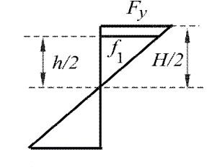
 |  |  | f1 | 219.33 MPa |  | Relacion de triangulos |  |  |  |  |  |  |  |  |  | VERIFICACION EXTRA - NO DETERMINA EL ANCHO EFECTIVO
 |  |  |  |  |  |  |  |  |  |  |  |  |  |  |  | h0/b0 | 2.40 | < | 4 |  | Para h0/b0 ≤ 4 |  | Para h0/b0 > 4
 |  |  | Fcr | 1383.38 MPa |  |  | Exp. B.2.1-5 |  |  |  |  |  |  |  |  |  |  |  |  |  | be1 | 2.80 cm | be1 | 2.80 cm
 |  |  |  |  |  |  |  |  |  |  |  |  |  |  |  |  | Para h0/b0 ≤ 4 |  |  |  | be2 | 5.60 cm | be2 | -14.00 cm
 |  |  | λ | 0.4 |  |  | Exp. B.2.1-4 |  |  |  |  |  |  |  |  |  | be1 | 2.80 cm
 |  |  |  |  |  |  |  |  |  |  |  |  |  |  | Exp. B.2.1-3 |  | be2 | 5.60 cm
 |  | h | be=b | 11.20 cm | Totalmente efectivo |  |  |  |  |  |  |  | ρ | 1.13
 |  |  |  |  |  |  |  |  |  |  |  |  |  |  |  | be1+be2 | 8.4 | > | 5.6 | Totalmente efectivo
ELEMENTO 5 - TOTALMENTE EFECTIVO POR ESTAR TRACCIONADO

ELEMENTO 6 - TOTALMENTE EFECTIVO POR ESTAR TRACCIONADO

SECCION TOTALMENTE EFECTIVA

3.- DETERMINACION DE LOS PARAMETROS NECESARIOS PARA RESISTENCIA DE DISEÑO A FLEXIÓN

